2021_01_data
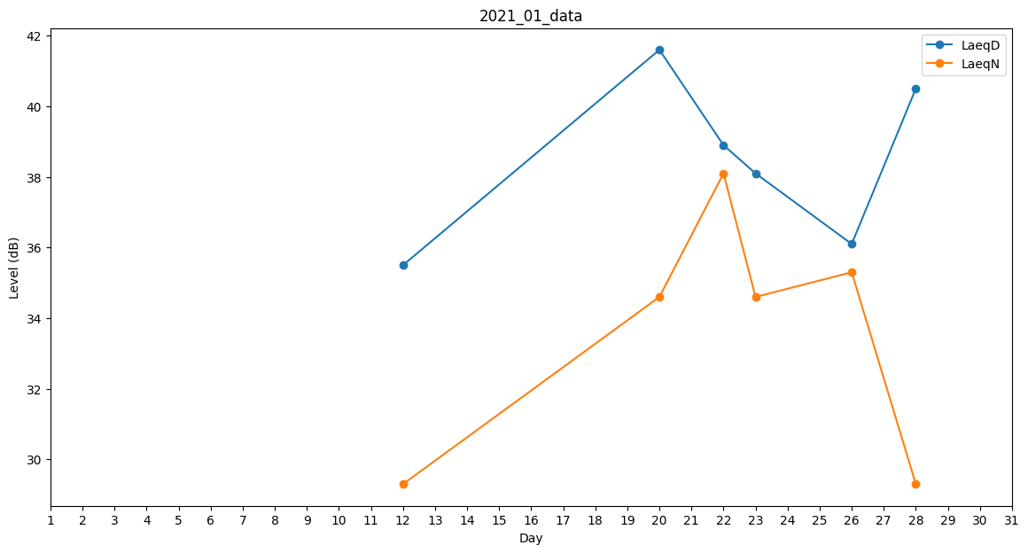
Day | LaeqD | LaeqN
1 | 33.1 | 0
2 | 40.6 | 0
3 | 40.6 | 0
4 | 32.9 | 0
5 | 37.6 | 0
6 | 41.3 | 0
7 | 0 | 0
8 | 32.2 | 0
9 | 0 | 0
10 | 0 | 34.2
11 | 32.7 | 0
12 | 35.5 | 29.3
13 | 0 | 35.3
14 | 0 | 29.3
15 | 0 | 0
16 | 35.5 | 0
17 | 36.1 | 0
18 | 0 | 0
19 | 0 | 0
20 | 41.6 | 34.6
21 | 39.9 | 0
22 | 38.9 | 38.1
23 | 38.1 | 34.6
24 | 0 | 31.2
25 | 0 | 0
26 | 36.1 | 35.3
27 | 0 | 35.3
28 | 40.5 | 29.3
29 | 0 | 0
30 | 0 | 0
31 | 36.1 | 0

